Накладная-№3
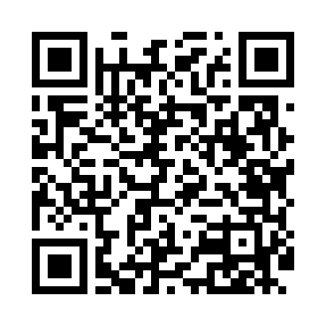
Номер товарно-транспортной накладной: |  |  | Торговый представитель: Kamol aka
Поставщик: Toshkent falcon fly 2 |  |  | Телефон торгового представителя: +998979626299
Дата отгрузки: 15.10.2025 |  |  | Контрагент: Dona zakass
Дата консигнации: |  |  | Адрес:
Доставщик: |  |  | Телефон:
Телефон доставщика:
Время заказа: 15.10.2025 09:48:58
№ | Штрих-код | Название товаров (работ,услуг) | Количество | Количество в кейсе | Цена | Сумма
 |  |  | 13 |  |  | 332.1
1 | 6937202506450 | Коврики напольные для ванной комнаты, 0,9×15 м, DB-110-11 | 2 | 2 коробка | 67 | 134
2 | 2014755840116 | Коврики напольные для ванной комнаты, 0,9×15 м, DB-110-9 | 2 | 2 коробка | 70 | 140
3 | 6805019698828 | Коврик в прихожую перфорированный, 90×150 см, DB-98-82 | 2 | 2 шт. | 14.70 | 29.40
4 | 6906083100597 | Комплект: трикотажные чехлы для крышки унитаз а (3 шт.), 45×75 см, DB-63-93 | 7 | 7 шт. | 4.10 | 28.70
Итого: 332.1$|->UZS: 4,151,250.00

